Lusob
LUSOB Price LIST
1-Jan-25 |  |  |  |  |  |  |  |  |  |  | FOB/KOREA
Type | Product | Image | Weight | BOX QTY (EA) | Selling price/ 1 pcs(USD) | Export Price (USD) | 공급가(원) | MOQ | Carton size(mm) | Bar Code | HS CODE | 20PT | 제품설명
 |  |  |  |  |  |  |  |  |  |  |  | PCS/PLT
Daily Soap | Oriental Herb & 5Grain | 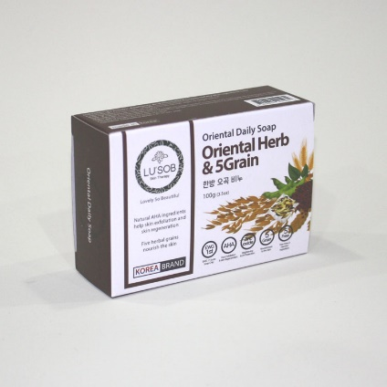 | 100g | 100 | 1.6 | 0.44 | 638 | 10,000 | 365*365*220 | 8809055045484 | 3401 11 9000 | 8,000 | Contains oriental ingrediants and 5 sorts grains
 | charcoal | 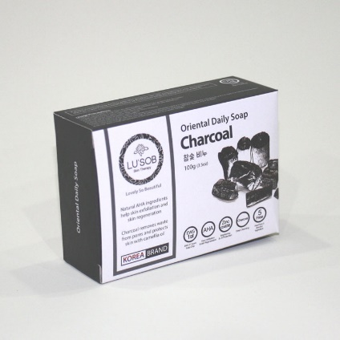 | 100g | 100 | 1.6 | 0.44 | 638 | 10,000 | 365*365*220 | 8809055045446 | 3401 11 9000 | 8,000 | Contains charcoal effective for removing waste
 | Honey & Chestnut Shell | 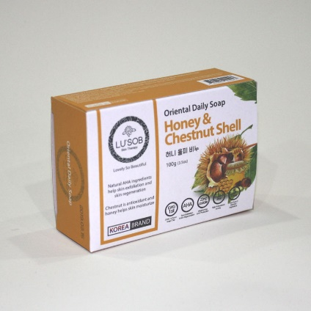 | 100g | 100 | 1.6 | 0.44 | 638 | 10,000 | 365*365*220 | 8809055045453 | 3401 11 9000 | 8,000 | Contains a large amount of tannin jelly
 | Ginseng | 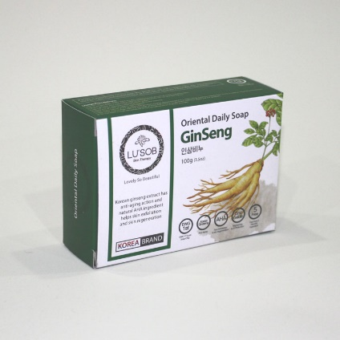 | 100g | 100 | 1.6 | 0.44 | 638 | 10,000 | 365*365*220 | 8809055045460 | 3401 11 9000 | 8,000 | Ginseng revitalizes the skin (Anti–aging)
 | Anti-acne | 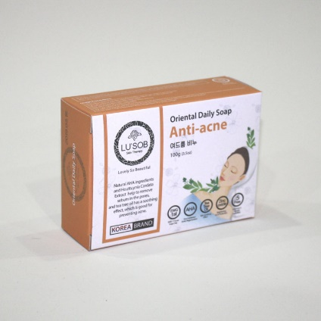 | 100g | 100 | 1.76 | 0.44 | 638 | 10,000 | 365*365*220 | 8809055045477 | 3401 11 9000 | 8,000 | Removes dirt and impurities and helps to treat acne
Scrub Soap | Oriental Herb | 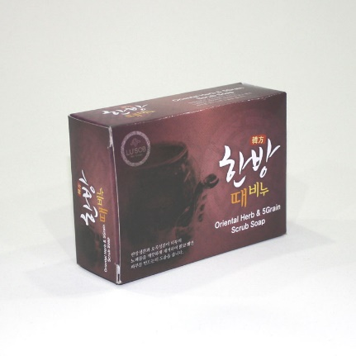 | 100g | 100 | 1.6 | 0.44 | 638 | 10,000 | 365*365*220 | 8809055042155 | 3401 11 9000 | 8,000 | FORMULATED WITH 100% VEGETABLE RAW MATERIALS ,AHA( EXTRACTED FROM FRUIT) ,TRADITIONAL ORIENTAL COMPONENT
 | charcoal | 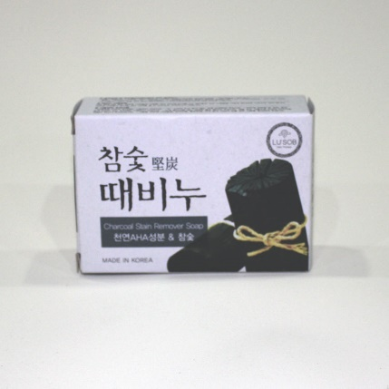 | 100g | 100 | 1.6 | 0.44 | 638 | 10,000 | 365*365*220 |  | 3401 11 9000 | 8,000 | FORMULATED WITH 100% OF VEGETABLE RAW MERTERIALS AND AHA WHICH IS EXTRACTED FROM FRUITS ALSO CHARCAOL THAT ABSOPTION POWER IS FAR SUPERIOER. SUCH MATERIALS REMOVES THE BODY WASTES IN SKIN PORES EFFECTIVELY.
 | Honey & Chestnut Shell | 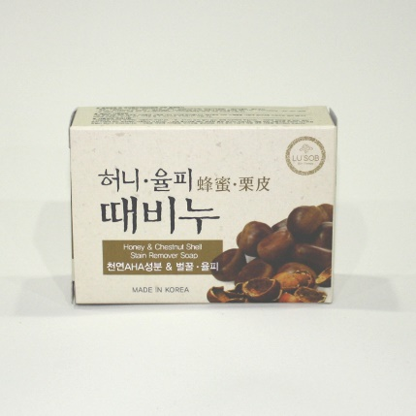 | 100g | 100 | 1.6 | 0.44 | 638 | 10,000 | 365*365*220 | 8809055042841 | 3401 11 9000 | 8,000 | FORMULATED WITH 100% VEGETABLE RAW MATERIALS, AHA(EXTRACTED FROM FRUITS) ,CHESTNUT SKIN WHICH CONTAINS LARGE QUANTITY OF COMPONENT OF TANIN THAT SULFATED PROCESS IS STRONG AND HONEY WHICH CONTAINS ALL KINDS OF VITAMINS AND MUCH ENZYME MAKES SKIN IS MOISTURIZED AND ELASTIC BY PROVIDING A NUTRITION TO YOUR SKIN
 | 5 Grain | 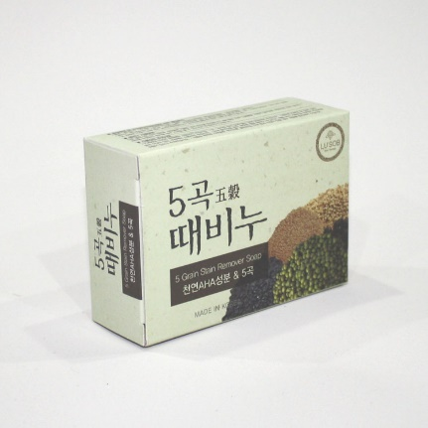 | 100g | 100 | 1.6 | 0.44 | 638 | 10,000 | 365*365*220 | 880955042834 | 3401 11 9000 | 8,000 | FORMULATED WITH 100% VEGETABLE RAW MATERIALS ,AHA( EXTRACTED FROM FRUIT) ,TRADITIONAL ORIENTAL COMPONENT AND 5 KINDS OF GRAIN. SO SUCH INGREDIENTS HELPS TO REMOVE THE BODY WASTE OF SKIN CLEARLY.
Extract Soap | Olive | 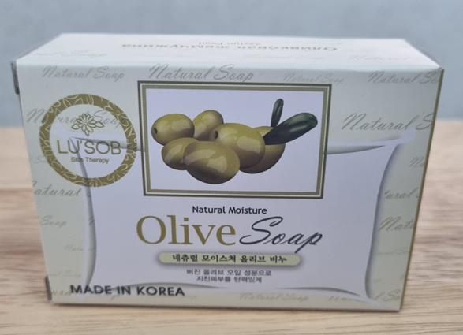 | 100g | 100 | 1.6 | 0.44 | 638 | 10,000 | 365*365*220 | 8809055042209 | 3401 11 9000 | 8,000
 | Rose | 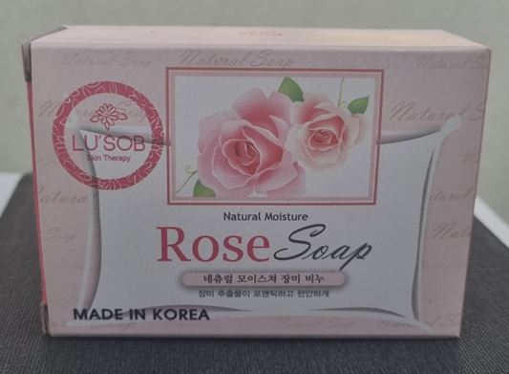 | 100g | 100 | 1.6 | 0.44 | 638 | 10,000 | 365*365*220 | 8809055045842 | 3401 11 9000 | 8,000
 | Lavendar | 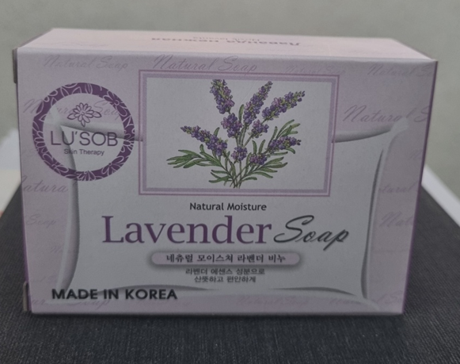 | 100g | 100 | 1.6 | 0.44 | 638 | 10,000 | 365*365*220 | 8809055045859 | 3401 11 9000 | 8,000
Perfumed Soap | For Dry Skin | 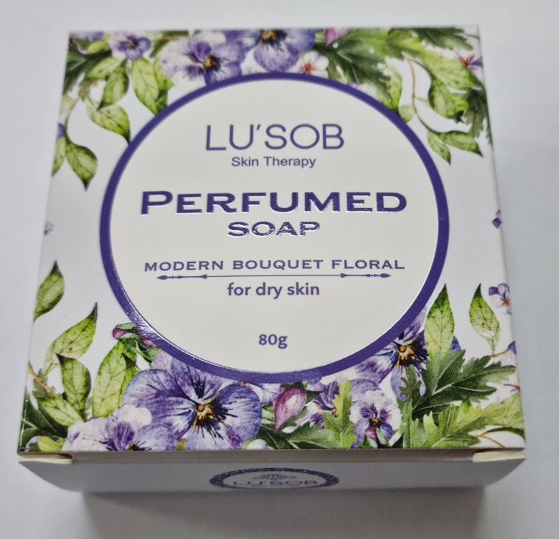 | 80g | 100 | 2 | 0.48 | 696 | 10,000 | 400*365*200 | 8809055047389 | 3401 11 9000 | 8,000 | 건성용(Modern Bouquet Floreal) 에코서트 인증 아르간오일을 함유하였으며, 100% 자연유래 보습성분만 사용한 네츄럴 제품입니다.
 | For Oily Skin | 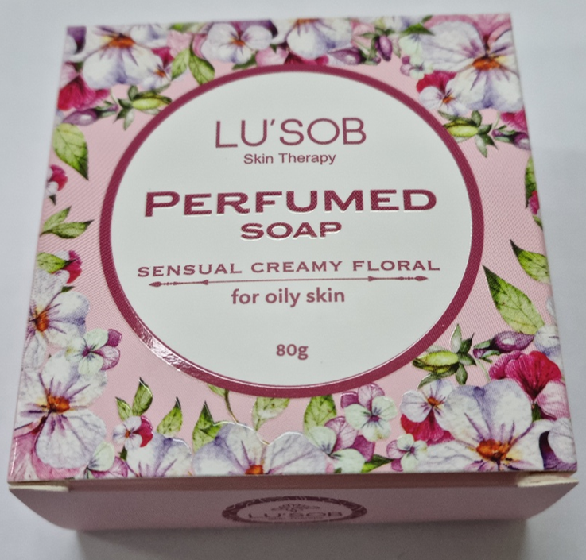 | 80g | 100 | 2 | 0.48 | 696 | 10,000 | 400*365*200 | 8809055047396 | 3401 11 9000 | 8,000 | 지성용(Watery Clean Floral) 에코서트 인증 아르간오일을 함유하였으며, 100% 자연유래 보습성분만 사용한 네츄럴 제품입니다.
 | For Sensitive Skin | 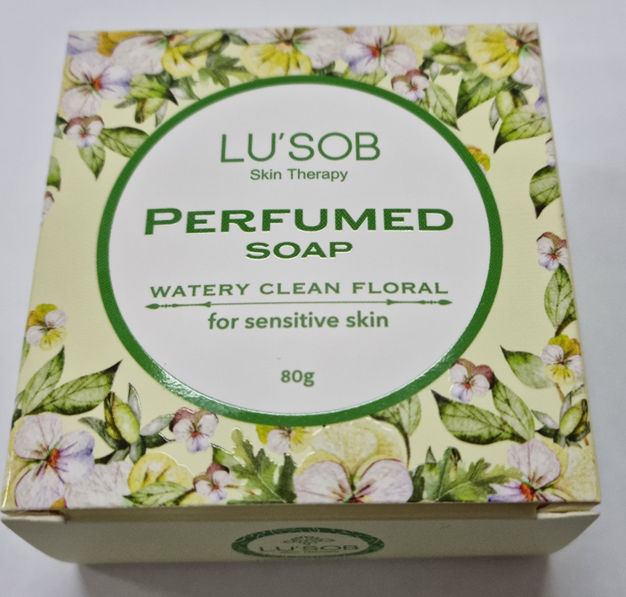 | 80g | 100 | 2 | 0.48 | 696 | 10,000 | 400*365*200 | 8809055047402 | 3401 11 9000 | 8,000 | 민감용(Sensual Creamy Floral) 에코서트 인증 아르간오일을 함유하였으며, 100% 자연유래 보습성분만 사용한 네츄럴 제품입니다.
 | Silk Flower | 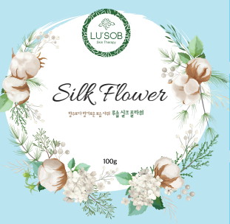 | 100g | 100 | 2.5 | 0.52 | 754 | 10,000 | 400*365*200 | 8809055047846 | 3401 11 9000 | 8,000 | 에코서트 인증 아르간오일을 함유하였으며, 100% 자연유래 보습성분만 사용한 네츄럴 제품입니다.
Baby Soap | Shea Butter | 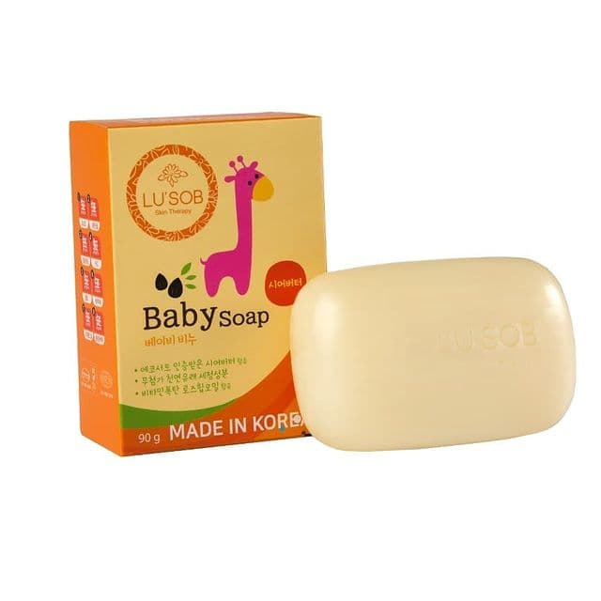 | 90g | 100 | 1.6 | 0.44 | 638 | 10,000 | 365*365*220 | 8809055042780 | 3401 11 9000 | 8,000
 | Lavendar | 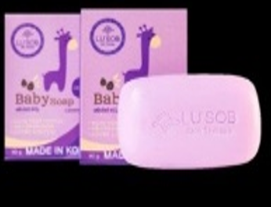 | 90g | 100 | 1.6 | 0.44 | 638 | 10,000 | 365*365*220 | 8809055047877 | 3401 11 9000 | 8,000
Functional Soap | Whitening | 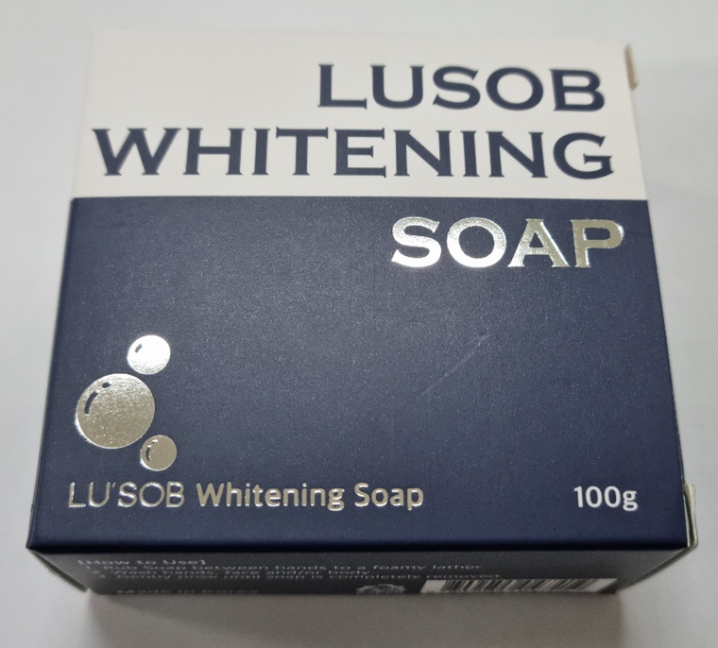 | 100g | 100 | 2.8 | 0.68 | 986 | 10,000 | 400*365*200 | 8809055047419 | 3401 11 9000 | 8,000 | 저자극, 미백, 보습을 포함한 쫀쫀한 거품 사용감의 미용비누 자연유래 보습성분 미백원료
 | For Men | 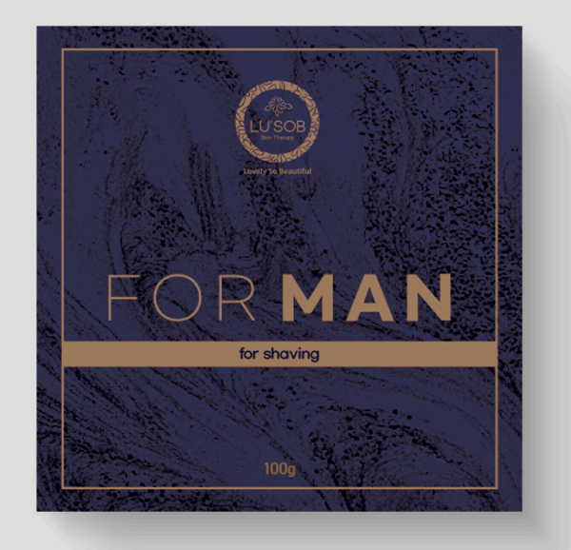 | 100g | 100 | 2.8 | 0.68 | 986 | 10,000 | 400*365*200 | 8809055047839 | 3401 11 9000 | 8,000
Hair Product | Moisturizing Care Shampoo | 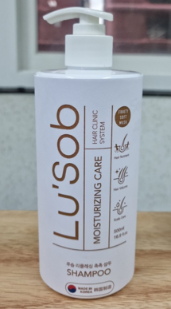 | 500ml | 20 | 9.4 | 2.25 | 3,272 | 5,000 | 370*290*205 | 8809055046269 | 3305 10 0000 | 1,000 | 힘없는 머리카락에도 걱정 없는 “모근 건강 볼륨 샴푸” #모근건강 모발볼륨 #두피건강
 | Moisturizing Care Shampoo (Refill type) | 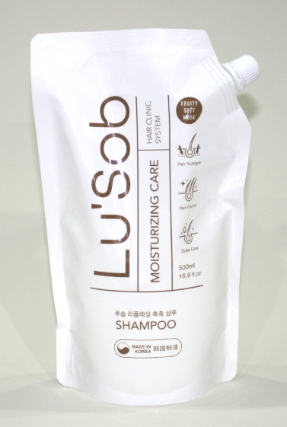 | 500ml | 12 | 9.4 | 1.75 | 2,538 | 5,000 | 350*250*250 | 8809055046443 | 3305 10 0000 | 1,000 | 힘없는 머리카락에도 걱정 없는 “모근 건강 볼륨 샴푸”
 | Damage-Care Conditioner |  | 500ml | 20 | 9 | 2.17 | 3,157 | 5,000 | 370*290*205 | 8809055046276 | 3305 90 1000 | 1,000 | 풍부한 영양공급으로 실크 같은 모발 유지 “데미지 케어 컨디셔너” #Awesome! #5 Honey #5 Protein
Body & Skin | Moisture body wash |  | 500ml | 20 | 9 | 2.2 | 3,204 | 5,000 | 370*290*205 | 8809055046283 | 3307 30 2000 | 1,000 | 하루의 피로를 싹 헹궈내 주는 “개운한 바디워시” # 매일 하는 Fresh 한 민트 스파
 | Moisture facial cleanser |  | 300ml | 20 | 7.4 | 1.73 | 2,520 | 5,000 | 280*260*210 | 8809055046290 | 3401 30 0000 | 1,500 | 피부건강까지 지키는 깨끗한 세안 “리플레싱 촉촉 페이셜 클렌저” #하루마무리 #얼굴노폐물 #쉬운세안
 | Liquid Hand Wash |  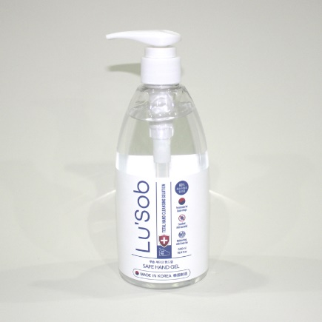 | 500ml | 20 | 6.8 | 1.7 | 2,465 | 5,000 | 280*260*210 |  | 3401 30 0000 | 1,000 | 깨끗하고 건강한 습관 “ 클린 리퀴드 핸드 워시” #청결한손 #뽀송한손 #우수한세정력
 | Moisture Foaming hand wash | 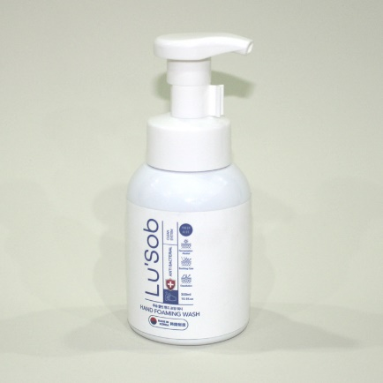 | 300ml | 20 | 7.4 | 2.25 | 3,263 | 5,000 | 280*260*210 | 8809055046313 | 3401 30 0000 | 1,500 | 산뜻하고 간편한 항균워시 “클린 핸드 포밍 워시” #깨끗한손 #시원한손 #촉촉한손 #청결유지
Dishwash Detergent | Dishwash Detergent (Lemon/Aloe) | 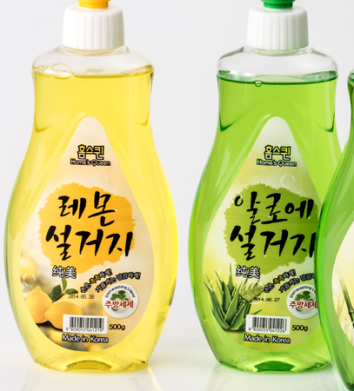 | 500ml | 20 | 5 | 1.23 | 1,784 | 5,000 | 388*280*240 | 8809055047815 | 3402 20 1000 | 1,000 | 친환경 성분의 우수한 세정력 “친환경 1종 주방세제”
 | Dishwash Detergent (PREMIUM) |  | 500ml | 20 | 7.04 | 1.76 | 2,565 | 5,000 | 280*260*230 | 8809055045323 | 3402 20 1000 | 1,000 | #피부보습 #탁월한 세정 #젖병세정
 | Dishwash Detergent (Bamboo) | 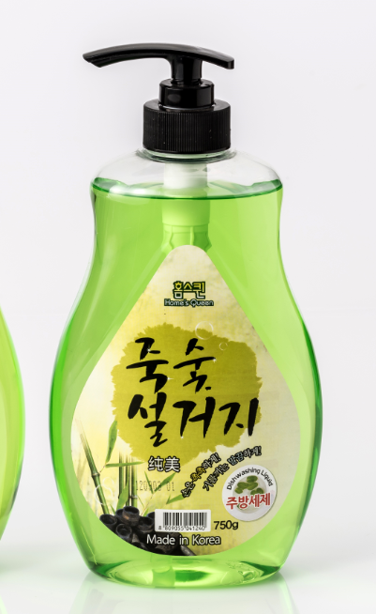 | 750ml | 12 | 6.7 | 1.68 | 2,436 | 5,000 | 388*280*240 | 8809055047822 | 3402 20 1000 | 576 | 5無첨가 (파라벤, MIT/CMIT, 형광증백제, 인산염, 페녹시에탄올)
 | Eco Friendly Dishwash Detergent | 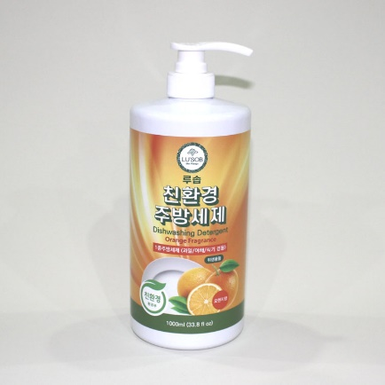 | 1000ml | 20 | 7.96 | 1.99 | 2,886 | 5,000 | 380*285*215 | 8809055046672 | 3402 20 1000 | 576 | 친환경 성분의 우수한 세정력 “친환경 1종 주방세제” 환경표지 인증
Laundry Soap | Antibacterial Bleaching | 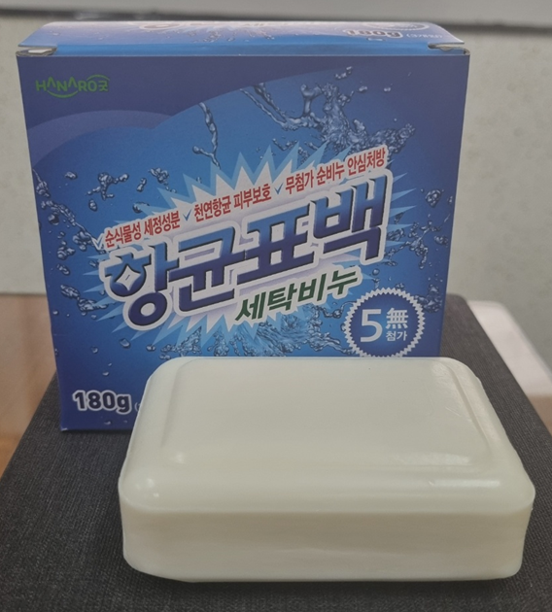 | 180g*3ea | 20 | 8.8 | 2 | 2,900 | 5,000 | 400*365*200 | 8809055047853 | 3401 20 0000 | 1,500
 | 3D Premium | 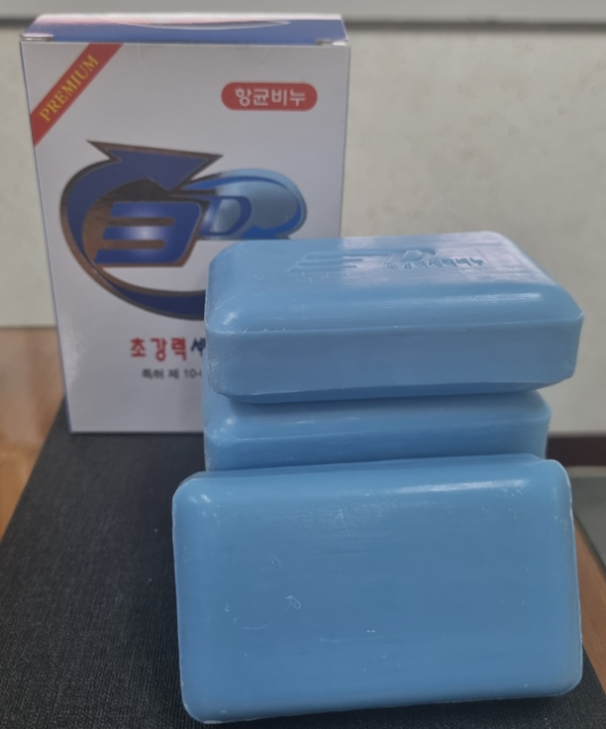 | 150g*4ea | 20 | 8.8 | 2 | 2,900 | 5,000 | 400*365*200 | 8809055047860 | 3401 20 0000 | 1,500
Liquid Laundry Detergent | Eco Friendly Laundry Detergent | 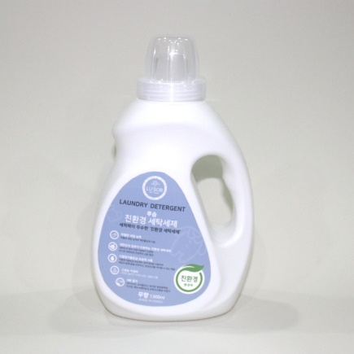 | 1.5L | 10 | 8.5 | 2.45 | 3,553 | 5,000 | 240*375*125 | 8809055046702 | 3402 20 1000 | 340 | 세척력이 우수한 “친환경 세탁세제” #탁월한 세정능력 #친환경제품 #가심비
Powder Laundry Detergent | SUPER Q 2kg BOX | 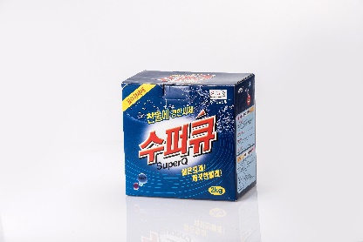 | 2kg | 6 | 9.8 | 2.45 | 3,553 | 3,000 | 450*415*230 | 8809055046207 | 3401 20 0000 | 480 | 강력한 세척력의 세탁 세제 찬물에도 때를 잘 분해함 오염물 재부착방지에 도움
 | SUPER Q 5kg BOX | 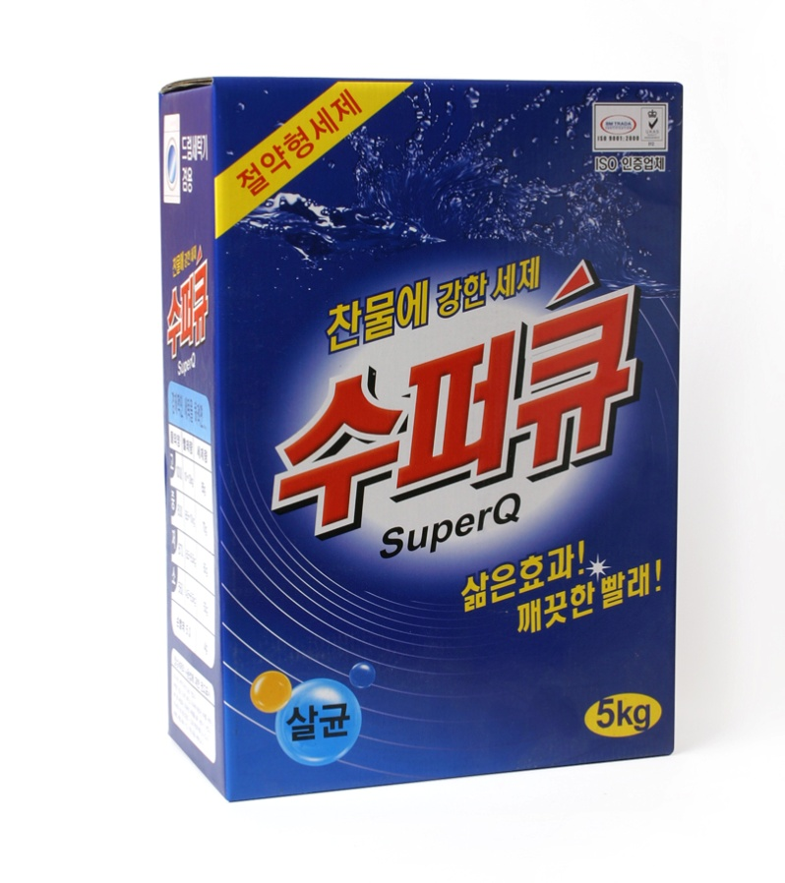 | 5kg | 3 | 20.8 | 5.2 | 7,540 | 3,000 | 270*390*390 | 8809055040472 | 3401 20 0000 | 210 | 강력한 세척력의 세탁 세제 찬물에도 때를 잘 분해함 오염물 재부착방지에 도움
 | SUPER Q 5kg REFILL | 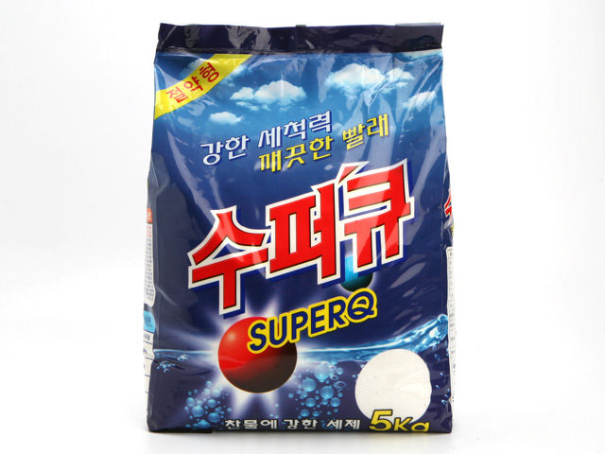 | 5kg | 3 | 19.6 | 4.9 | 7,105 | 3,000 | 370*330*300 | 8809055040489 | 3401 20 0000 | 250 | 강력한 세척력의 세탁 세제 찬물에도 때를 잘 분해함 오염물 재부착방지에 도움

Bebeskin(Life)
Bebeskin Price LIST
1-Jan-25 |  | 1-Jan-26 |  |  |  |  |  |  |  |  |  |  |  | FOB/KOREA
Type | Product | Image | Weight | BOX QTY (EA) | Selling price/ 1 pcs(USD) | Export Price(USD) |  |  |  |  | MOQ | Carton size(mm) | Bar Code | HS CODE | PCS/PLT | 제품설명
 |  |  |  |  |  | 10,000 EA | 공급가(원) | 5,000 EA | 3,000 EA | 1,000 EA
Soap | Bebeskin Baby Beauty Soap | 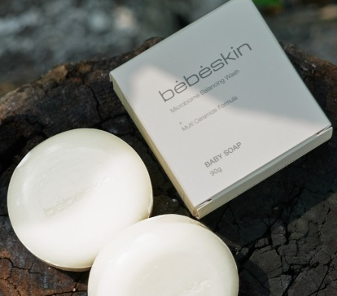 | 90g | 100 | 4.02 | 0.66 | 957 | 0.75 |  |  | 10,000 | 375*371*153 | 8809055043473 | 3401 11 9000 | 8,000 | 연약한 아기피부를 위해 8가지 유기농 성분을 함유한 순한 베이비 비누
 | Bebeskin baby laundry soap |  | 180g | 50 | 2.01 | 0.52 | 754 | 0.60 |  |  | 10,000 | 375*325*125 | 8809055043350 | 3401 20 0000 | 7,000 | 천연유래 최고급 팜유와 청정 제주의 산소수를 사용한 유아용 세탁비누
Dishwash | Bebeskin baby bottle cleaner |  | 500ml | 20 | 9.24 |  | 3,089 | 2.13 | 2.40 | 2.60 | 5,000 | 415*335**175 | 8809055043480 | 3402 20 1000 | 1,000 | 코코넛 유래 천연계면활성제와 구연산 중심으로 만들어진 아기주방세제
Laundry | Bebeskin baby laundry detergent [Fragrance Free] |  | 1,000ml | 12 | 19.29 |  | 5,593 | 3.86 | 4.63 | 5.21 | 5,000 | 330*243*252 | 8809055043725 | 3402 20 1000 | 576 | 식물성 유래 계면활성제로 만들어진 유아용 3배 고농축 섬유세제
Softner | Bebeskin baby fabric softener [Baby Powder] |  | 1,000ml | 12 | 15.91 |  | 4,614 | 3.18 | 3.82 | 4.30 | 5,000 | 330*243*252 | 8809055045125 | 3809 91 0000 | 576 | 천연 야자 추출 유연제로 만들어진 유아용 3배 고농축 섬유유연제
 | Bebeskin baby fabric softener [Lovely Peach] |  | 1,000ml | 12 | 15.91 |  | 4,614 | 3.18 | 3.82 | 4.30 | 5,000 | 330*243*252 | 8809055043732 | 3809 91 0000 | 576 | 천연 야자 추출 유연제로 만들어진 유아용 3배 고농축 섬유유연제
Hair & Body | Bebeskin organic bath & shampoo |  | 330ml | 20 | 12.00 |  | 4,640 | 3.20 | 3.90 |  | 5,000 | 415*335**175 | 8809055047723 | 3305 10 0000 | 1,200 | 세정마저도 자극을 최소화한, 13가지 유기농 성분의 약산성 바스 앤 샴푸
Cleaner | Bebeskin Wash Machine Cleaner |  | 100g*5ea | 20 | 9.00 |  | 3,263 | 2.25 | 2.43 |  | 5,000 | 383*350*190 |  | 3401 20 0000 | 1,500 | 전 성분 100% 공개, 항균력테스트 완료! 인체에도 세탁기에도 무리를 주지 않는 투명한 안심 세탁조클리너

Bebeskin Life Price LIST
1-Jan-25 |  | 1-Jan-26 |  |  |  |  |  |  |  |  |  |  |  | FOB/KOREA
Type | Product | Image | Weight | BOX QTY (EA) | Selling price/ 1 pcs(USD) | Export Price(USD) |  |  |  |  | MOQ | Carton size(mm) | Bar Code | HS CODE | Qty/1PT | 제품설명
 |  |  |  |  |  | 10,000 EA | 공급가(원) | 5,000 EA | 3,000 EA | 1,000 EA
Soap | Perfume Soap (Green Musk) |  | 100g | 120 |  | 0.35 | 507 |  |  |  | 10,000 | 465*340*165 | 8809055047532 | 3401 11 9000 | 8,000 | 순수했던 시절처럼 순수한 성분으로 정직한 기본에 ‘향기’ 와 ‘뽀송한 클린함’ 을 더한 퍼퓸비누 씻을 때마다 기분 좋은 향기로 리프레쉬 되는 비누 화학 응고제를 쓰지 않고도 쉽게 부서지거나 무르지 않은 단단한 비누
 | Perfume Soap (Sweet Forest) |  | 100g | 120 |  | 0.35 | 507 |  |  |  | 10,000 | 465*340*165 | 8809055047525 | 3401 11 9000 | 8,000 | 순수했던 시절처럼 순수한 성분으로 정직한 기본에 ‘향기’ 와 ‘뽀송한 클린함’ 을 더한 퍼퓸비누 씻을 때마다 기분 좋은 향기로 리프레쉬 되는 비누 화학 응고제를 쓰지 않고도 쉽게 부서지거나 무르지 않은 단단한 비누
Dishwash | Dishwashing Bar | 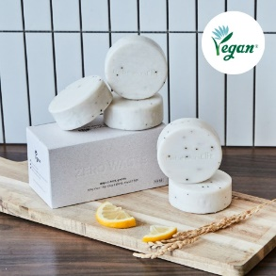 | 100g*5ea | 24 |  | 2.33 | 3,379 | 2.53 |  |  | 5,000 | 580*225*165 | 8809055047716 | 3402 20 1000 | 1,600 | 자체개발한 원료를 사용한 설거지바 대량생산 생산비 절감 코코넛원료를 사용하여 친환경
Detergent | bebeskin life laundry detergent (unscented) |  | 2L | 4 | 13.6 |  | 4,466 | 3.08 | 3.32 | 3.56 | 3,000 | 335x197x305 | 8809055047327 | 3402 20 1000 | 280 | 미세먼지까지 케어해 주는 비건 인증 무향 세제. 여성속옷, 운동복, 니트세탁도 가능한 중성세제이기도 합니다. 대한민국에서 수확한 클린한 자연유래 원료를 담았습니다.
Softner | bebeskin life fabric softener (violet garden Scent) |  | 2L | 4 | 13.6 |  | 4,466 | 3.08 | 3.32 | 3.56 | 3,000 | 335x197x305 | 8809055047358 | 3809 91 0000 | 280 | 매혹적인 니치 향수가 연상되는 비건 인증 섬유유연제 세탁기 자동 투입구에 찌꺼기가 남지 않는 안심할 수 있는 제품입니다. 대한민국에서 수확한 클린한 자연유래 원료를 담았습니다.
 | bebeskin life fabric softener (freesia cotton Scent) |  | 2L | 4 | 13.6 |  | 4,466 | 3.08 | 3.32 | 3.56 | 3,000 | 335x197x305 | 8809055047341 | 3809 91 0000 | 280 | 매혹적인 니치 향수가 연상되는 비건 인증 섬유유연제 세탁기 자동 투입구에 찌꺼기가 남지 않는 안심할 수 있는 제품입니다. 대한민국에서 수확한 클린한 자연유래 원료를 담았습니다.
Dishwash | bebeskin life dish detergent (green tangerine Scent) |  | 1L | 10 | 12 |  | 3,422 | 2.36 | 2.52 |  | 5,000 | 412x207x220 | 8809055047440 | 3402 20 1000 | 576 | 정직한 기본에 남다른 케어를 더한 주방세제. 뽀드득한 기름기 세정은 기본, 맨손 설거지도 무리 없는 순한 성분을 더했습니다.
 | bebeskin life dishwasher detergent (green tangerine Scent) |  | 1L | 10 | 12 |  | 3,190 | 2.2 | 2.36 |  | 5,000 | 412x207x220 | 8809055047457 | 3402 20 1000 | 576 | 정직한 세정력에 남다른 ‘케어’를 더한 식기세척기 세제. 뽀드득한 기름기 세정은 기본, 젖병과 아이들 식기 사용도 가능한 순한 성분을 더했어요.
Handwash | bebeskin life handwash (green musk Scent) |  | 500ml | 20 | 12 |  | 3,306 | 2.28 | 2.44 |  | 5,000 | 427x343x215 | 8809055047464 | 3401 30 0000 | 1,000 | 정직한 기본에 ‘향기’와 ‘촉촉함’을 더한 핸드워시. 보습은 물론, 손 씻을 때마다 은은하게 퍼지는 고급스러운 잔향은 하루 종일 당신을 완벽하게 만들어줄 거에요.
deodorant | bebeskin life Fabric deodorant (sweet forest Scent) |  | 500ml | 20 | 12 |  | 3,190 | 2.2 | 2.36 |  | 5,000 | 400x303x230 | 8809055047365 | 3307 90 9000 | 1,000 | 일상에 활력이 플러스 되는 기분 좋은 향기는 기본, 냄새의 원인균을 잡아주는 99.9% 섬유 살균탈취제. 안심 사용은 기본, 기분을 리프레쉬 해주는 향기로 행복 루틴을 더해드릴게요
Cleaner | bebeskin life all-purpose cleaner (grapefruit&lemon Scent) |  | 500ml | 20 | 12 |  | 3,306 | 2.28 | 2.44 |  | 5,000 | 400x303x230 | 8809055047426 | 3402 50 9000 | 1,000 | 정직한 세정력에 남다른 ‘향기’를 더한 다목적 세정제 주방, 욕실, 거실, 베란다까지 우리집의 다양한 생활 오염을 제거해 드려요.
Stain Remover | Bebeskin Life Stain Remover (Unscented) |  | 500ml | 20 | 12 |  | 3,190 | 2.2 | 2.36 |  | 5,000 | 400x303x230 |  | 3402 50 9000 | 1,000 | 정직한 세정력은 기본, 성분까지 최선을 다한 얼룩제거제. 세탁하는 사람의 피부와 건강도 더 나아가 푸른 별 지구도 지켜드려요.

Beauganic
Beauganic Price LIST
1-Jan-26 |  |  |  |  |  |  |  |  |  |  |  |  | FOB/KOREA
Type | Product | Image | Weight | BOX QTY (EA) | Selling price/ 1 pcs(USD) | Export Price(USD) |  |  |  | MOQ | Carton size(mm) | Bar Code | HS CODE | Qty/1PT | 제품설명
 |  |  |  |  |  | 10,000 EA | 5,000 EA | 3,000 EA | 1,000 EA
Hair & Body Care | Beauganic Shampoo & Bath Bar | 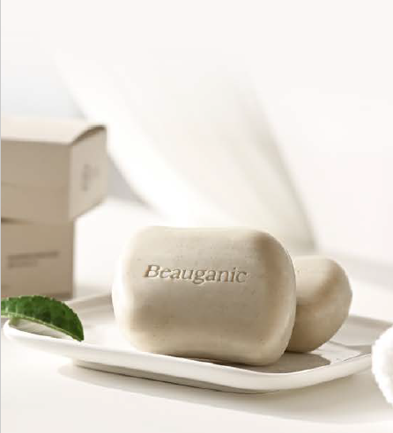 | 125g | 60 | 20.00 | 1.20 | 1.56 | 1.8 |  | 10,000 | 370*340*130 | 8809055047068 | 3401 11 9000 | 7,000 | 머리부터 발끝까지 피부의 근본을 지키는 약산성 클렌징 유해물질/피부자극 테스트완료 로즈오일로 만든 천연향 친환경 사탕수수 얼스팩 포장
 | Shampoo Bar (5 types) | 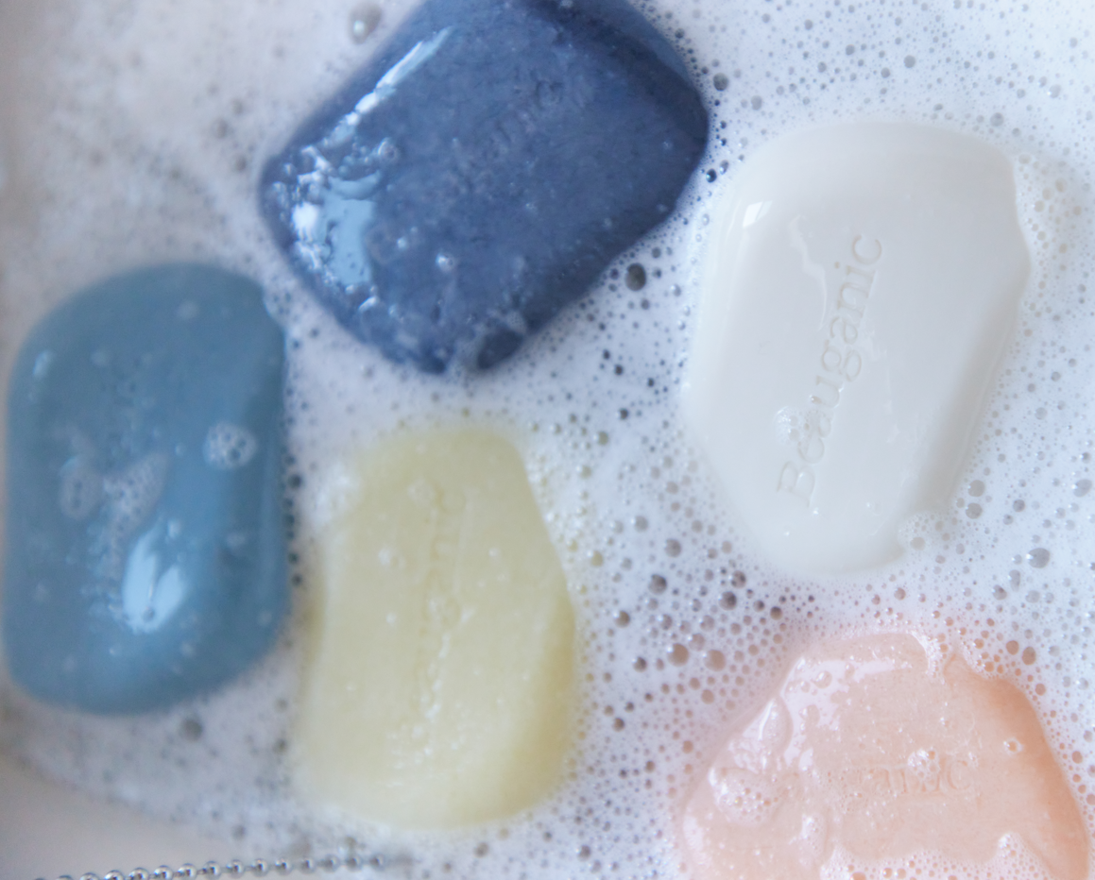 | 100g | 100 | 6.83 | 1.67 | 1.98 | 2.25 | 2.46 | 10,000 |  |  | 3401 11 9000 | 8,000 | 샴푸처럼 부드럽고, 비누처럼 순한 세정, 머리부터 발끝까지, 하나로 충분한 클린 리추얼을 완성합니다. 지친 두피가 답답하게 느껴질 때, 두피에 맑은 숨을 불어넣습니다. 하루의 피로와 피지를 깨끗하게 씻어내고, 산뜻한 리셋의 생기를 남깁니다.
Hair Product | Beauganic Shampoo |  | 500ml | 20 | 17.00 |  | 3.70 | 4.25 | 4.81 | 5,000 | 280*260*230 | 8809055046221 | 3305 10 0000 | 800 | 천연유래 에센셜 오일과 멘톨 성분이 상쾌한 두피케어를 해주고, 모근에 영양을 주는 천태오약뿌리추출물과 바이오틴 성분이 두피와 모발의 건강함을 더해주는 약산성 샴푸.
 | Beauganic Treatment |  | 500ml | 20 | 16.00 |  | 4.80 | 5.52 | 6.24 | 5,000 | 280*260*230 | 8809055046238 | 3305 90 1000 | 800 | 두피의 모공을 막는 실리콘 대신, 천연유래 5가지 단백질, 23가지 아미노산 성분과 천연유래 ‘THREE 오일 코팅 포뮬라’ 형태로 영양 전달을 하는 트리트먼트
Body Care | Beauganic Body Wash |  | 500ml | 20 | 16.00 |  | 3.40 | 3.91 | 4.42 | 5,000 | 280*260*230 | 8809055046245 | 3307 30 2000 | 800 | 딥 클렌징에 도움을 주는 천연유래 성분과 세정 후에도 촉촉함과 피부에 생기를 유지하는데 도움을 주는 8가지 히아루론산과 판테놀, 5가지 베리 콤플렉스 추출물이 함유 된 약산성 바디워시
 | Beauganic Gift Set (Shampoo + Treatment + Body wash) | 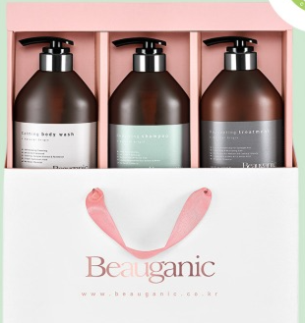 | 500ml X 3ea | 4 | 150 |  | 15.70 | 18.20 | 19.9 | 3,000 |  |  | 3305 10 0000 3305 90 1000 3307 30 2000 | 240 | 뷰가닉 샴푸 트리트먼트 바디바 세트 프리미엄 선물용으로 추천

